Tab. 1.1
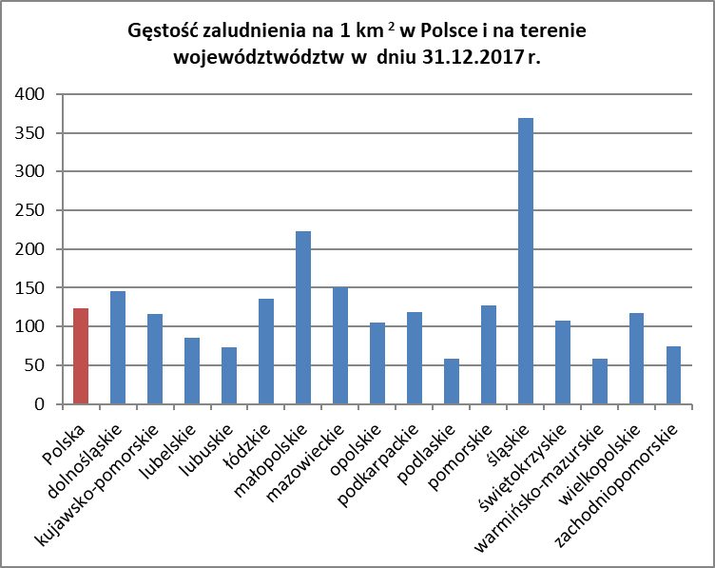
Tab. 1.1. Powierzchnia i ludność w Polsce według województw (stan w dniu 31.12)
Wyszczególnienie |  | Powierzchnia w km2 | Gęstość zaludnienia na 1 km2 | Ludność
 |  |  |  | ogółem | mężczyźni | kobiety
1 |  | 2 | 3 | 4 | 5 | 6
POLSKA | 2015 r. | 312,679 | 123 | 38,437,239 | 18,597,991 | 19,839,248
 | 2016 r. | 312,679 | 123 | 38,432,992 | 18,593,166 | 19,839,826
 | 2017 r. | 312,679 | 123 | 38,433,558 | 18,593,175 | 19,840,383

dolnośląskie |  | 19,947 | 146 | 2,902,547 | 1,395,407 | 1,507,140
kujawsko-pomorskie |  | 17,972 | 116 | 2,082,944 | 1,009,311 | 1,073,633
lubelskie |  | 25,122 | 85 | 2,126,317 | 1,030,453 | 1,095,864
lubuskie |  | 13,988 | 73 | 1,016,832 | 494,930 | 521,902
łódzkie |  | 18,219 | 136 | 2,476,315 | 1,179,869 | 1,296,446
małopolskie |  | 15,183 | 223 | 3,391,380 | 1,645,986 | 1,745,394
mazowieckie |  | 35,558 | 151 | 5,384,617 | 2,576,174 | 2,808,443
opolskie |  | 9,412 | 105 | 990,069 | 478,960 | 511,109
podkarpackie |  | 17,846 | 119 | 2,129,138 | 1,042,812 | 1,086,326
podlaskie |  | 20,187 | 59 | 1,184,548 | 577,406 | 607,142
pomorskie |  | 18,310 | 127 | 2,324,251 | 1,131,951 | 1,192,300
śląskie |  | 12,333 | 369 | 4,548,180 | 2,192,913 | 2,355,267
świętokrzyskie |  | 11,711 | 107 | 1,247,732 | 608,515 | 639,217
warmińsko-mazurskie |  | 24,173 | 59 | 1,433,945 | 701,585 | 732,360
wielkopolskie |  | 29,826 | 117 | 3,489,210 | 1,697,701 | 1,791,509
zachodniopomorskie |  | 22,892 | 75 | 1,705,533 | 829,202 | 876,331
Źródło: opracowanie własne na podstawie danych Głównego Urzędu Statystycznego.

Tab. 1.2
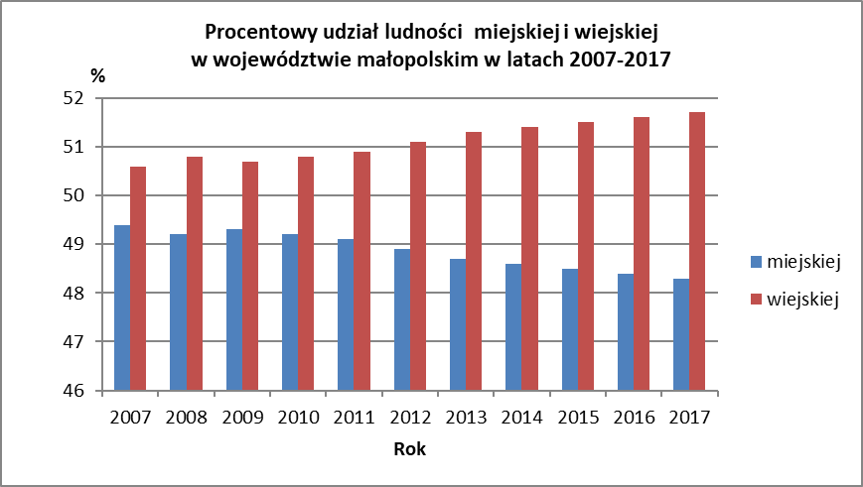
Tabela 1.2. Liczba ludności (stan w dniu 31.12) oraz procentowy udział ludności miejskiej i wiejskiej województwa małopolskiego w latach 2007-2017
Wyszczególnienie | Lata
 | 2007 | 2008 | 2009 | 2010 | 2011 | 2012 | 2013 | 2014 | 2015 | 2016 | 2017
1 | 2 | 3 | 4 | 5 | 6 | 7 | 8 | 9 | 10 | 11 | 12
Liczba ludności
(stan w dniu 31.12)
ogółem | 3279036 | 3287136 | 3298270 | 3,310,094 | 3346796 | 3,354,077 | 3,360,581 | 3,368,336 | 3,372,618 | 3,382,260 | 3,391,380
miasto | 1619751 | 1617316 | 1624829 | 1,627,838 | 1641853 | 1,639,330 | 1,637,252 | 1,637,619 | 1,634,901 | 1,637,397 | 1,637,850
wieś | 1659285 | 1,669,820 | 1673441 | 1,682,256 | 1704943 | 1,714,747 | 1,723,329 | 1,730,717 | 1,737,717 | 1,744,863 | 1,753,530
Procentowy udział ludności
miejskiej | 49.4 | 49.2 | 49.3 | 49.2 | 49.1 | 48.9 | 48.7 | 48.6 | 48.5 | 48.4 | 48.3
wiejskiej | 50.6 | 50.8 | 50.7 | 50.8 | 50.9 | 51.1 | 51.3 | 51.4 | 51.5 | 51.6 | 51.7
Źródło: opracowanie własne na podstawie danych otrzymanych z Urzędu Statystycznego w Krakowie.

Tab. 1.3
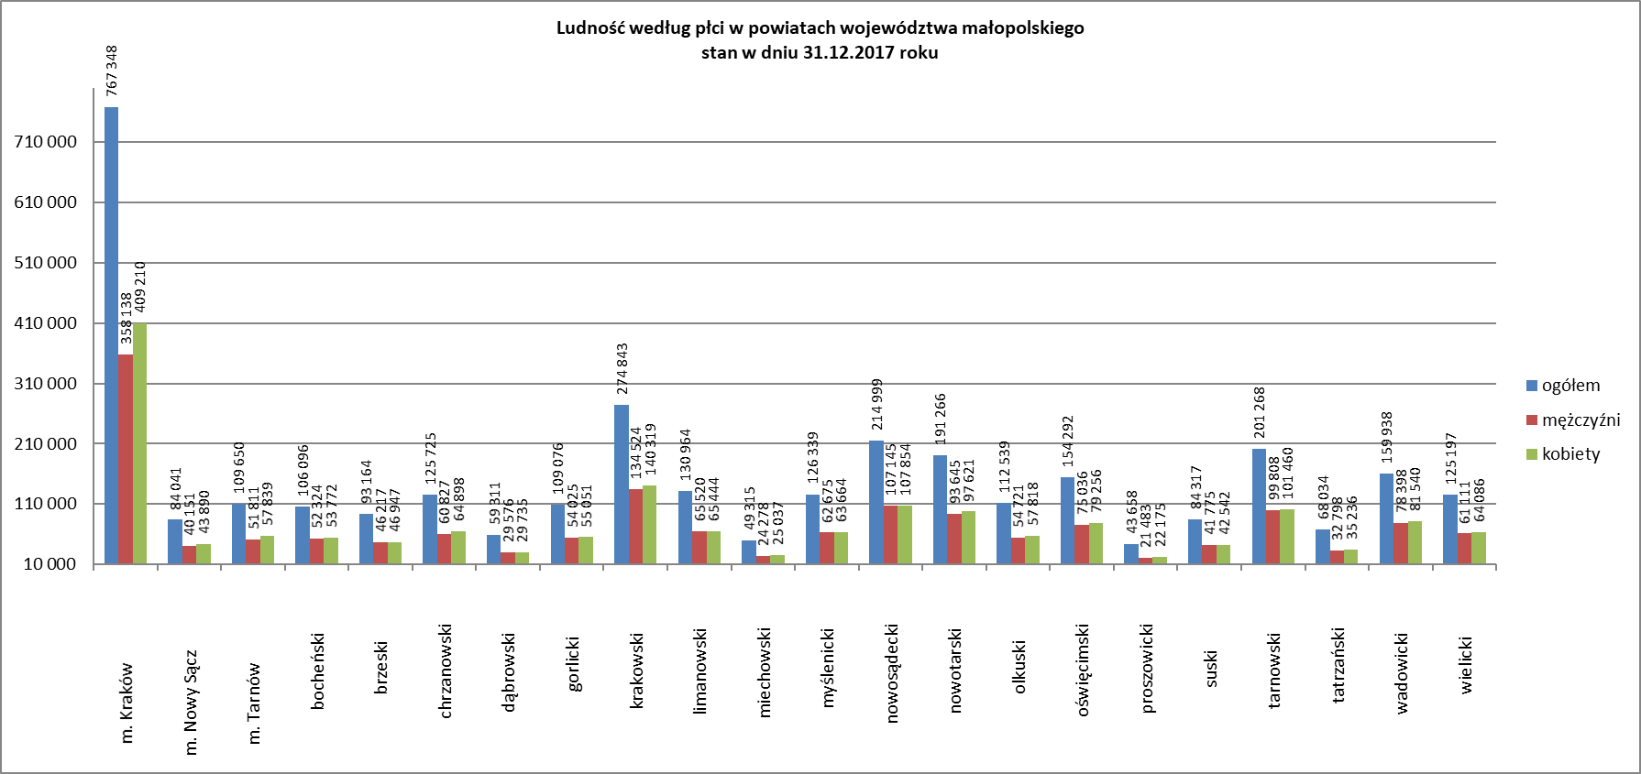
Tabela 1.3. Ludność w liczbach bezwzględnych w województwie małopolskim według powiatów (stan w dniu 31.12)
Wyszczególnienie |  | Powierzchnia w km2 | Gęstość zaludnienia na 1 km2 | Ludność
 |  |  |  | ogółem | mężczyźni | kobiety
1 |  | 2 | 3 | 4 | 5 | 6
Ogółem | 2015 r. | 15,183 | 222 | 3,372,618 | 1,636,707 | 1,735,911
 | 2016 r. | 15,183 | 223 | 3,382,260 | 1,641,317 | 1,740,943
 | 2017 r. | 15,183 | 223 | 3,391,380 | 1,645,986 | 1,745,394
Powiaty:
m. Kraków |  | 327 | 2,347 | 767,348 | 358,138 | 409,210
m. Nowy Sącz |  | 58 | 1,449 | 84,041 | 40,151 | 43,890
m. Tarnów |  | 72 | 1,523 | 109,650 | 51,811 | 57,839
bocheński |  | 649 | 163 | 106,096 | 52,324 | 53,772
brzeski |  | 591 | 158 | 93,164 | 46,217 | 46,947
chrzanowski |  | 370 | 340 | 125,725 | 60,827 | 64,898
dąbrowski |  | 530 | 112 | 59,311 | 29,576 | 29,735
gorlicki |  | 966 | 113 | 109,076 | 54,025 | 55,051
krakowski |  | 1,231 | 223 | 274,843 | 134,524 | 140,319
limanowski |  | 951 | 138 | 130,964 | 65,520 | 65,444
miechowski |  | 676 | 73 | 49,315 | 24,278 | 25,037
myślenicki |  | 673 | 188 | 126,339 | 62,675 | 63,664
nowosądecki |  | 1,549 | 139 | 214,999 | 107,145 | 107,854
nowotarski |  | 1,474 | 130 | 191,266 | 93,645 | 97,621
olkuski |  | 618 | 182 | 112,539 | 54,721 | 57,818
oświęcimski |  | 406 | 380 | 154,292 | 75,036 | 79,256
proszowicki |  | 415 | 105 | 43,658 | 21,483 | 22,175
suski |  | 686 | 123 | 84,317 | 41,775 | 42,542
tarnowski |  | 1,412 | 143 | 201,268 | 99,808 | 101,460
tatrzański |  | 472 | 144 | 68,034 | 32,798 | 35,236
wadowicki |  | 646 | 248 | 159,938 | 78,398 | 81,540
wielicki |  | 411 | 305 | 125,197 | 61,111 | 64,086
Źródło: opracowanie własne na podstawie danych otrzymanych z Urzędu Statystycznego w Krakowie.

Tab. 1.7
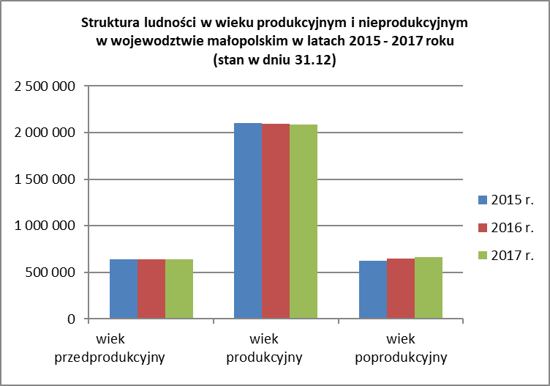
Tabela 1.7. Struktura ludności w wieku produkcyjnym i nieprodukcyjnym w województwie małopolskim według powiatów (stan w dniu 31.12.)
Wyszczególnienie |  | Ludność ogółem | Ludność w wieku |  |  | Procentowy udział ludności w wieku
 |  |  | przedprodukcyjnym*/ | produkcyjnym**/ | poprodukcyjnym***/ | przedprodukcyjnym*/ | produkcyjnym**/ | poprodukcyjnym ***/
1 |  | 2 | 3 | 4 | 5 | 6 | 7 | 8
Ogółem | 2015 r. | 3,372,618 | 638,551 | 2,106,080 | 627,987 | 18.9 | 62.5 | 18.6
 | 2016 r. | 3,382,260 | 639,225 | 2,097,173 | 645,862 | 18.9 | 62.0 | 19.1
 | 2017 r. | 3,391,380 | 642,456 | 2,085,978 | 662,946 | 18.9 | 61.5 | 19.5

w tym: miasto |  | 1,637,850 | 279,724 | 989,493 | 368,633 | 17.1 | 60.4 | 22.5
wieś |  | 1,753,530 | 362,732 | 1,096,485 | 294,313 | 20.7 | 62.5 | 16.8
Powiaty:
m. Kraków |  | 767,348 | 127,105 | 462,807 | 177,436 | 16.6 | 60.3 | 23.1
m. Nowy Sącz |  | 84,041 | 15,818 | 51,105 | 17,118 | 18.8 | 60.8 | 20.4
m. Tarnów |  | 109,650 | 17,208 | 65,884 | 26,558 | 15.7 | 60.1 | 24.2
bocheński |  | 106,096 | 22,115 | 65,450 | 18,531 | 20.8 | 61.7 | 17.5
brzeski |  | 93,164 | 18,331 | 58,369 | 16,464 | 19.7 | 62.7 | 17.7
chrzanowski |  | 125,725 | 20,472 | 77,194 | 28,059 | 16.3 | 61.4 | 22.3
dąbrowski |  | 59,311 | 10,658 | 37,984 | 10,669 | 18.0 | 64.0 | 18.0
gorlicki |  | 109,076 | 21,290 | 67,306 | 20,480 | 19.5 | 61.7 | 18.8
krakowski |  | 274,843 | 54,405 | 170,191 | 50,247 | 19.8 | 61.9 | 18.3
limanowski |  | 130,964 | 30,592 | 80,497 | 19,875 | 23.4 | 61.5 | 15.2
miechowski |  | 49,315 | 8,447 | 29,467 | 11,401 | 17.1 | 59.8 | 23.1
myślenicki |  | 126,339 | 27,155 | 79,023 | 20,161 | 21.5 | 62.5 | 16.0
nowosądecki |  | 214,999 | 49,120 | 133,629 | 32,250 | 22.8 | 62.2 | 15.0
nowotarski |  | 191,266 | 38,876 | 119,507 | 32,883 | 20.3 | 62.5 | 17.2
olkuski |  | 112,539 | 18,631 | 68,540 | 25,368 | 16.6 | 60.9 | 22.5
oświęcimski |  | 154,292 | 27,175 | 94,324 | 32,793 | 17.6 | 61.1 | 21.3
proszowicki |  | 43,658 | 7,750 | 26,988 | 8,920 | 17.8 | 61.8 | 20.4
suski |  | 84,317 | 16,827 | 52,118 | 15,372 | 20.0 | 61.8 | 18.2
tarnowski |  | 201,268 | 39,378 | 127,288 | 34,602 | 19.6 | 63.2 | 17.2
tatrzański |  | 68,034 | 13,109 | 41,552 | 13,373 | 19.3 | 61.1 | 19.7
wadowicki |  | 159,938 | 31,639 | 99,043 | 29,256 | 19.8 | 61.9 | 18.3
wielicki |  | 125,197 | 26,355 | 77,712 | 21,130 | 21.1 | 62.1 | 16.9
*/ wiek przedprodukcyjny: 0-17 lat, **/wiek produkcyjny: 18-64 lat mężczyźni, 18-59 lat kobiety, ***/ wiek poprodukcyjny: 65 lat i więcej mężczyźni, 60 lat i więcej kobiety,
Źródło: opracowanie własne na podstawie danych Głównego Urzędu Statystycznego

Tab. 1.8
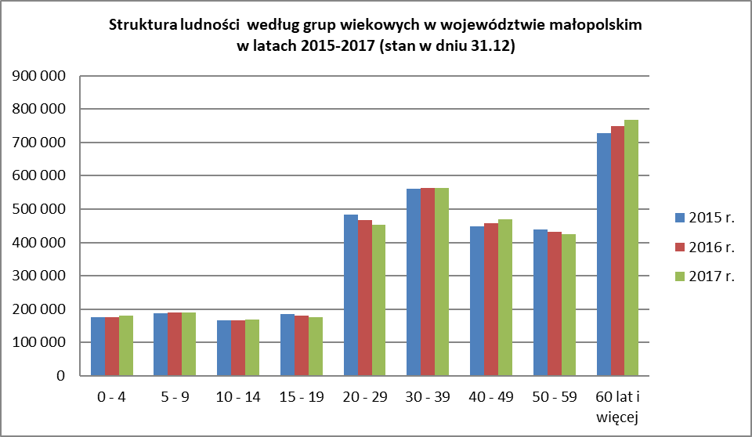
Tabela 1.8. Struktura ludności według płci i grup wiekowych w województwie małopolskim (stan w dniu 31.12.)

Wyszczególnienie |  | Ogółem | Grupy wiekowe
 |  |  | 0 - 4 | 5 - 9 | 10 - 14 | 15 - 19 | 20 - 29 | 30 - 39 | 40 - 49 | 50 - 59 | 60 lat i więcej
1 |  | 2 | 3 | 4 | 5 | 6 | 7 | 8 | 9 | 10 | 11
Ogółem | 2015 r. | 3,372,618 | 176,085 | 187,645 | 166,463 | 184,812 | 483,107 | 560,345 | 447,645 | 437,962 | 728,554
 | 2016 r. | 3,382,260 | 176,546 | 190,114 | 166,442 | 180,618 | 467,984 | 562,771 | 458,638 | 431,468 | 747,679
 | 2017 r. | 3,391,380 | 179,359 | 189,902 | 169,614 | 176,087 | 452,305 | 563,730 | 469,772 | 424,190 | 766,421

mężczyźni |  | 1,645,986 | 92,526 | 97,457 | 86,883 | 89,958 | 229,282 | 283,384 | 235,370 | 209,323 | 321,803
kobiety |  | 1,745,394 | 86,833 | 92,445 | 82,731 | 86,129 | 223,023 | 280,346 | 234,402 | 214,867 | 444,618

Miasto |  | 1,637,850 | 83,365 | 82,759 | 70,818 | 72,256 | 193,051 | 288,241 | 225,211 | 200,690 | 421,459
mężczyźni |  | 775,013 | 42,899 | 42,692 | 36,326 | 36,784 | 96,523 | 143,047 | 111,301 | 94,505 | 170,936
kobiety |  | 862,837 | 40,466 | 40,067 | 34,492 | 35,472 | 96,528 | 145,194 | 113,910 | 106,185 | 250,523

Wieś |  | 1,753,530 | 95,994 | 107,143 | 98,796 | 103,831 | 259,254 | 275,489 | 244,561 | 223,500 | 344,962
mężczyźni |  | 870,973 | 49,627 | 54,765 | 50,557 | 53,174 | 132,759 | 140,337 | 124,069 | 114,818 | 150,867
kobiety |  | 882,557 | 46,367 | 52,378 | 48,239 | 50,657 | 126,495 | 135,152 | 120,492 | 108,682 | 194,095
Źródło: opracowanie własne na podstawie danych otrzymanych z Urzędu Statystycznego w Krakowie.

